EJERCICIO_1
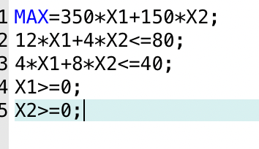
X1 | AMPLIFICADORES
X2 | PREAMOLIFICADORES
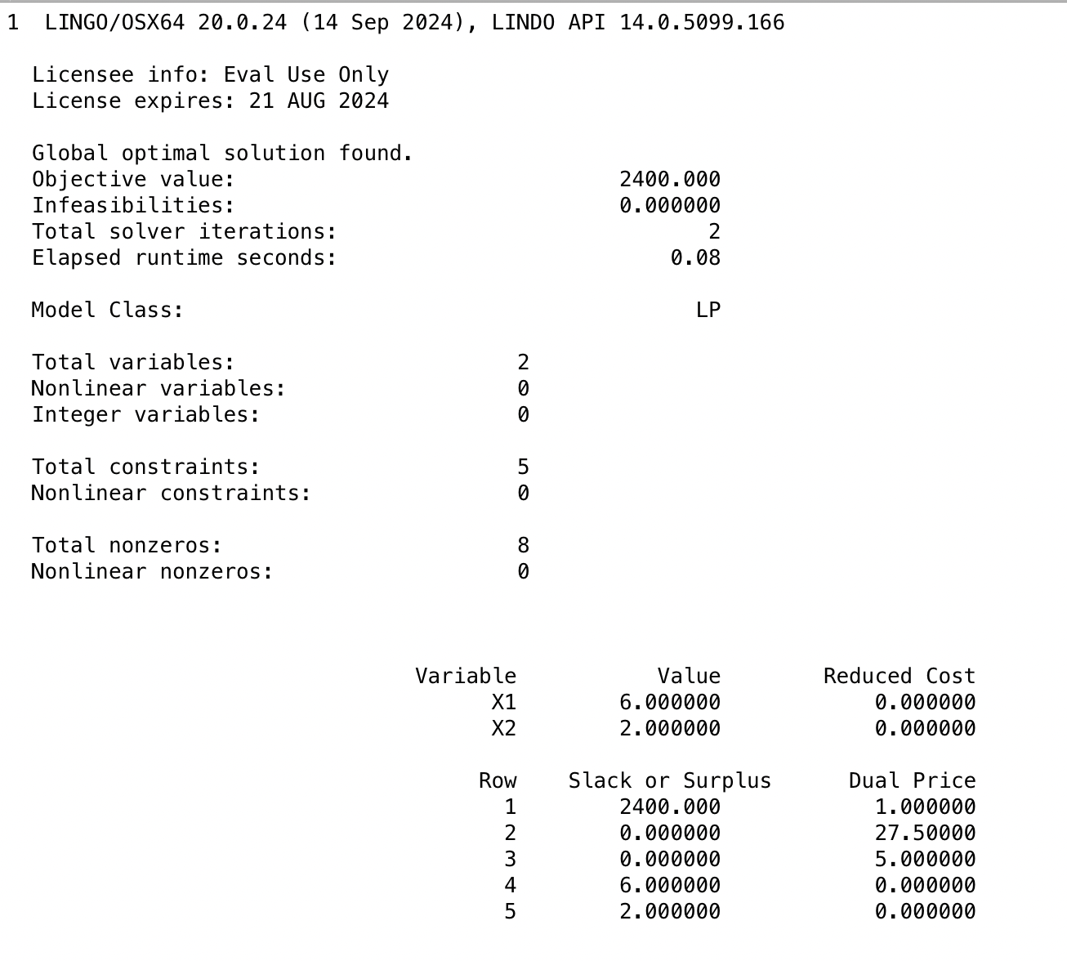
 | X1 | X2 | FUNCION
F.O. | 350 | 150 | 2400 | SIGNO | C.R.
R1 | 12 | 4 | 80 | <= | 80
R2 | 4 | 8 | 40 | <= | 40
C.V. | 6 | 2

EJERCICIO_2
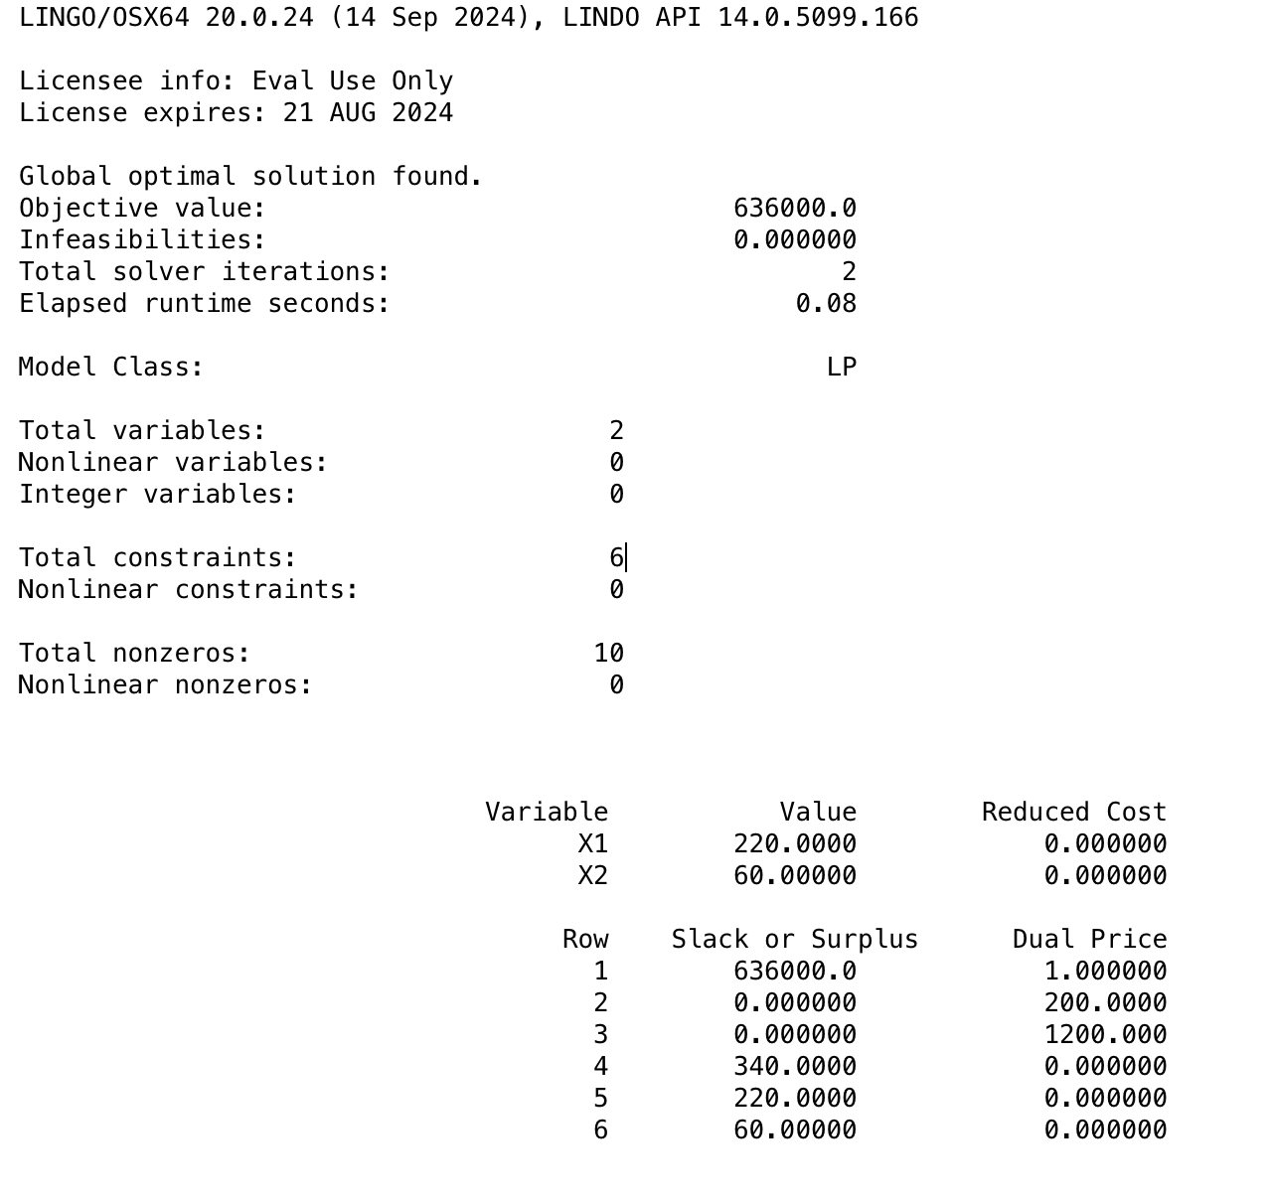
X1 | EZ-RIDER
X2 | LADY-SPORT

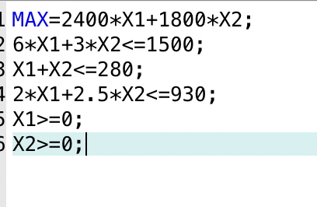
 | X1 | X2 | FUNCION
F.O. | 2400 | 1800 | 636000 | SIGNO | C.V.
R1 | 6 | 3 | 1500 | <= | 1500
R2 | 1 | 1 | 280 | <= | 280
R3 | 2 | 2.5 | 590 | <= | 930
C.V. | 220 | 60

EJERCICIO_3
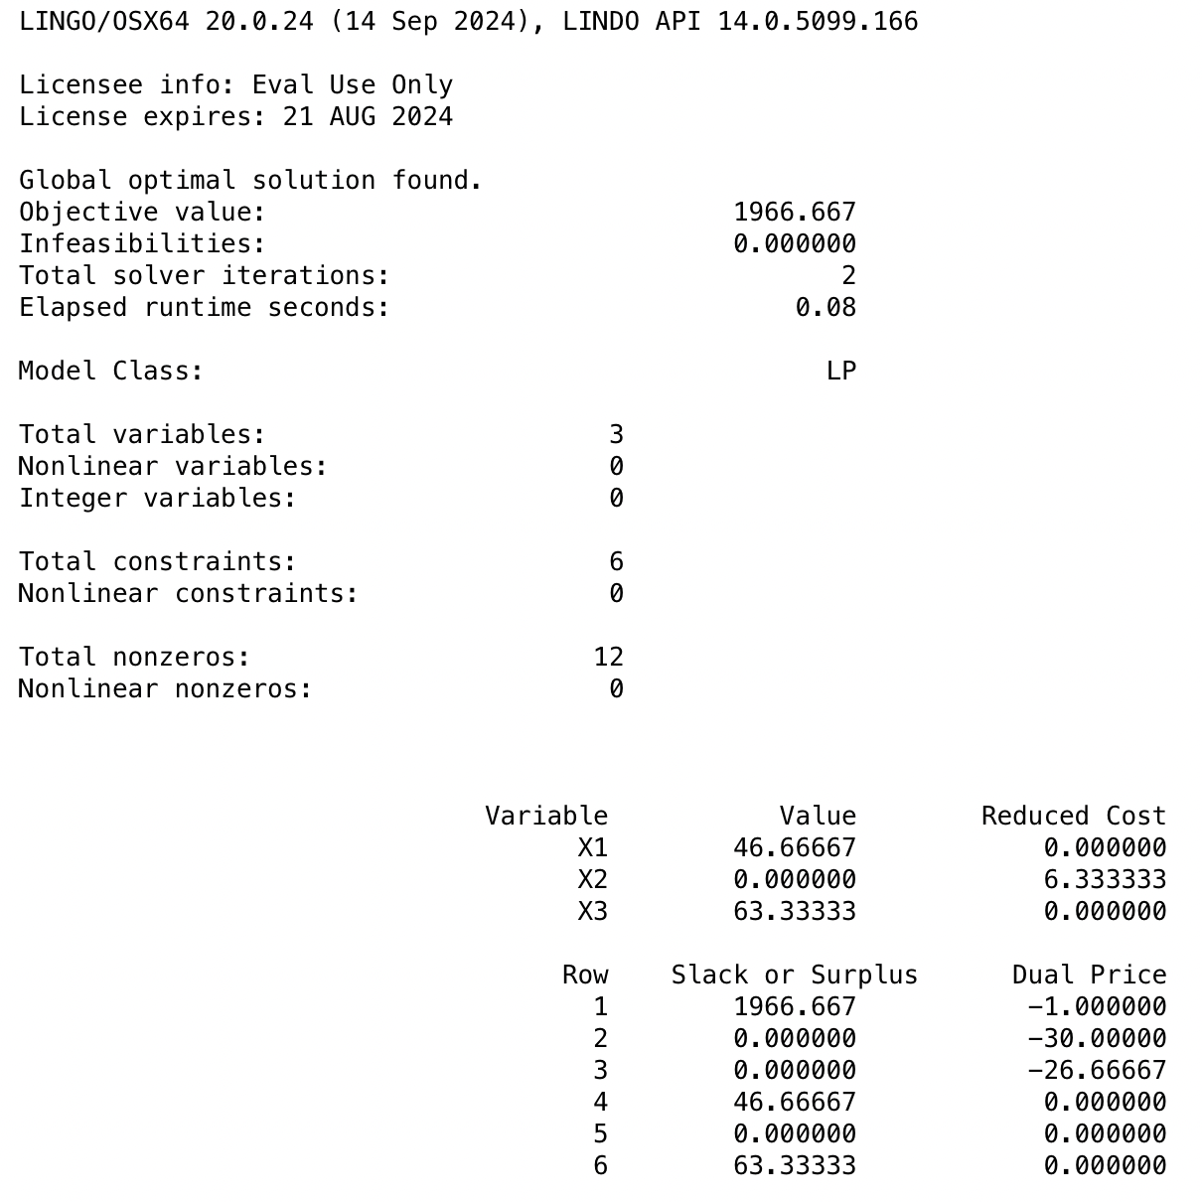
X1 | FABRICA 1
X2 | FABRICA 2
X3 | FABRICA 3

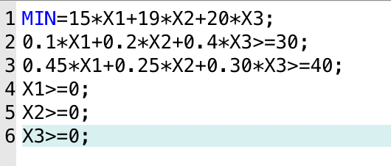
 | X1 | X2 | X3 | FUNCION
F.O. | 15 | 19 | 20 | 1966.6666667 | SIGNO | C.R.
R1 | 0.1 | 0.2 | 0.4 | 30 | >= | 30
R2 | 0.45 | 0.25 | 0.3 | 40 | >= | 40
C.V. | 46.666666667 | 0 | 63.333333333

